상품제안서
발렌티노루디 3단 폰지 컬러엠보 바이어스 우산 | 상품코드: S21057

 |  |  |  |  |  |  | 02-713-8555 | www.synergygift.co.kr
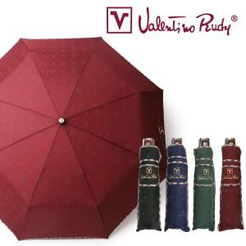

【상세/제작정보】

【인쇄/포장옵션】 | 실크, 원단1도인쇄 / 포장지포장

【공급단가】 | 수량 | 50~ | 100~ | 500~ | 1,000~ | 2,000~
*VAT별도 | 단가 | 4,550원 | 4,300원 | 4,090원 | 3,990원 | 3,920원

【상품 URL】 | https://www.synergygift.co.kr:443/src/goods_detail.php?gdno=21057

